Market
 | ロボティクス | ビデオエンターテインメント | ホームモニタリング・セキュリティ | 照明 | スマートスピーカ | スマート小売機器 | スマートカメラ | 自動運転 レベル2 | 自動運転 レベル3 | 自動運転 レベル4~5 | 自動運転 日本 | 自動運転 欧州 | 自動運転 北米 | 自動運転 中国 | 自動運転 その他 | AIビジネス国内市場 | エッジAI国内市場 | エッジAIプロセッサ市場 | エッジAIソリューション市場
source | 2022年 約83億米ドル | 2023年 約2億7,870万台 | 2023年 約1億9,180万台 | 2023年 約1億190万台 | 2023年 約1億690万台 | 2021年 約255億8,000万米ドル | 2023年 約35億4,000万米ドル | 2022年 3,608万台 | 2022年 3万台 | 2022年 9万台 | 2022年 1万台 | 2022年 2万台 | 2022年 5万台 | 2022年 4万台 | 2022年 1万台 | 2018年 5,301億円 | 2022年 81.2憶米ドル | 2022年 27.5憶米ドル | 2021年 76.6億円
 | 2032年 約412億米ドル | 2027年 約3億640万台 | 2027年 約2億5,220万台 | 2027年 約1億6,970万台 | 2027年 約1億2,250万台 | 2030年 約816億8,000万米ドル | 2030年 約76億3,000万米ドル | 2030年 6,176万台 | 2030年 580万台 | 2030年 433万台 | 2030年 97万台 | 2030年 306万台 | 2030年 278万台 | 2030年 237万台 | 2030年 95万台 | 2022年 1兆2,000億円 | 2032年 421億米ドル | 2032年 110億米ドル | 2026年 431億円
 |  |  |  |  |  |  |  | 2045年 6,166万台 | 2045年 2,847万台 | 2045年 2,051万台 | 2045年 377万台 | 2045年 1,294万台 | 2045年 1,042万台 | 2045年 1,411万台 | 2045年 774万台 | 2030年 2兆1,286億円 | 2022年 11764.256億円 ※2023/8/14レート | 2022年 3984.2億円 ※2023/8/14レート
 | CAGR 17.4% | CAGR 2.4% | CAGR 7.1% | CAGR 13.6% | CAGR 3.5% | CAGR 15.2% | CAGR 11.57% |  |  |  |  |  |  |  |  |  | 2032年 60994.48億円 ※2023/8/14レート | 2032年 15936.8億円 ※2023/8/14レート
 | 0.17376704604 | 0.023971686 | 0.07083885212 | 0.13599629404 | 0.034640789289 | 0.13768991909 | 0.11595298079 | 0.0694982907 | 0.93102698285 | 0.62285857032 | 0.77152166024 | 0.87536768746 | 0.65247291147 | 0.66565880275 | 0.76691415789 | 0.22660819094 | 0.17888816194 | 0.148698355 | 0.41269920286
 |  |  |  |  |  |  |  | -0.00010802638196 | 0.11189548035 | 0.10925616456 | 0.094724004262 | 0.10089911684 | 0.092081025677 | 0.12629436473 | 0.15009705232 | 0.074271616873
 |  |  |  |  |  |  |  |  | 0.34724430691 |  | 0.29424006926
計算 | ロボティクス [億米ドル] | ビデオエンターテインメント [万台] | ホームモニタリング・セキュリティ [万台] | 照明 [万台] | スマートスピーカ [万台] | スマート小売機器 [万米ドル] | スマートカメラ [万米ドル] | 自動運転 レベル2 [万台] | 自動運転 レベル3 [万台] | 自動運転 レベル4~5 [万台] | 自動運転 日本 [万台] | 自動運転 欧州 [万台] | 自動運転 北米 [万台] | 自動運転 中国 [万台] | 自動運転 その他 [万台] | AIビジネス国内市場 [億円] | エッジAI国内市場 [億円] | エッジAIプロセッサ市場 [億円] | エッジAIソリューション市場 [億円]
2020 | 56.66 | 25,913.39 | 15,385.86 | 6,572.35 | 9,617.11 | 2,205,789.19 | 244,584.74 | 3,123.93 | 0.01 | 1.28 | 0.05 | 0.03 | 0.60 | 0.45 | 0.05 | 7,177.62 | 7,931.75 | 2,887.41 | 44.99
2021 | 68.58 | 26,549.83 | 16,558.87 | 7,606.86 | 9,962.21 | 2,558,000.00 | 276,664.85 | 3,357.25 | 0.21 | 3.39 | 0.23 | 0.25 | 1.74 | 1.34 | 0.23 | 9,280.70 | 9,659.77 | 3,391.76 | 76.60
2022 | 83.00 | 27,201.91 | 17,821.31 | 8,804.20 | 10,319.69 | 2,910,210.81 | 312,952.64 | 3,608.00 | 3.00 | 9.00 | 1.00 | 2.00 | 5.00 | 4.00 | 1.00 | 12,000.00 | 11,764.26 | 3,984.20 | 108.21
2023 | 97.42 | 27,870.00 | 19,180.00 | 10,190.00 | 10,690.00 | 3,310,917.50 | 354,000.00 | 3,858.75 | 5.79 | 14.61 | 1.77 | 3.75 | 8.26 | 6.66 | 1.77 | 12,891.26 | 13,868.74 | 4,576.64 | 152.87
2024 | 114.35 | 28,538.09 | 20,538.69 | 11,575.80 | 11,060.31 | 3,766,797.47 | 395,047.36 | 4,126.93 | 11.19 | 23.70 | 3.14 | 7.03 | 13.65 | 11.10 | 3.12 | 13,848.71 | 16,349.70 | 5,257.18 | 215.96
2025 | 134.22 | 29,222.20 | 21,993.63 | 13,150.07 | 11,443.45 | 4,285,447.51 | 440,854.27 | 4,413.74 | 21.60 | 38.47 | 5.56 | 13.19 | 22.56 | 18.48 | 5.52 | 14,877.28 | 19,274.46 | 6,038.92 | 305.09
2026 | 157.55 | 29,922.70 | 23,551.63 | 14,938.43 | 11,839.86 | 4,875,510.43 | 491,972.64 | 4,720.49 | 41.71 | 62.43 | 9.85 | 24.74 | 37.28 | 30.79 | 9.75 | 15,982.24 | 22,722.44 | 6,936.90 | 431.00
2027 | 184.92 | 30,640.00 | 25,220.00 | 16,970.00 | 12,250.00 | 5,546,819.06 | 549,018.33 | 5,048.55 | 80.55 | 101.31 | 17.45 | 46.39 | 61.61 | 51.28 | 17.22 | 17,169.27 | 26,787.21 | 7,968.40 | 608.87
2028 | 217.05 | 31,374.49 | 27,006.56 | 19,277.86 | 12,674.35 | 6,310,560.13 | 612,678.65 | 5,399.42 | 155.54 | 164.41 | 30.91 | 87.01 | 101.81 | 85.42 | 30.43 | 18,444.46 | 31,579.13 | 9,153.29 | 860.15
2029 | 254.77 | 32,126.59 | 28,919.67 | 21,899.57 | 13,113.40 | 7,179,460.64 | 683,720.56 | 5,774.67 | 300.36 | 266.81 | 54.76 | 163.17 | 168.23 | 142.29 | 53.77 | 19,814.36 | 37,228.26 | 10,514.37 | 1,215.14
2030 | 299.04 | 32,896.72 | 30,968.31 | 24,877.84 | 13,567.66 | 8,168,000.00 | 763,000.00 | 6,176.00 | 580.00 | 433.00 | 97.00 | 306.00 | 278.00 | 237.00 | 95.00 | 21,286.00 | 43,887.95 | 12,077.84 | 1,716.63
2031 | 351.01 | 33,685.31 | 33,162.06 | 28,261.13 | 14,037.65 | 9,292,651.26 | 851,472.12 | 6,175.33 | 644.90 | 480.31 | 106.19 | 336.88 | 303.60 | 266.93 | 109.26 | 22,866.95 | 51,738.99 | 13,873.79 | 2,425.08
2032 | 412.00 | 34,492.80 | 35,511.23 | 32,104.54 | 14,523.93 | 10,572,155.66 | 950,202.86 | 6,174.67 | 717.06 | 532.78 | 116.25 | 370.87 | 331.55 | 300.64 | 125.66 | 24,565.31 | 60,994.48 | 15,936.80 | 3,425.91
2033 | 483.59 | 35,319.65 | 38,026.80 | 36,470.64 | 15,027.05 | 12,027,834.92 | 1,060,381.71 | 6,174.00 | 797.30 | 590.99 | 127.26 | 408.29 | 362.08 | 338.61 | 144.52 | 26,389.82 | 71,905.67 | 18,306.58 | 4,839.77
2034 | 567.62 | 36,166.33 | 40,720.58 | 41,430.51 | 15,547.60 | 13,683,946.53 | 1,183,336.13 | 6,173.33 | 886.51 | 655.56 | 139.31 | 449.48 | 395.43 | 381.38 | 166.21 | 28,349.83 | 84,768.74 | 21,028.73 | 6,837.15
2035 | 666.26 | 37,033.29 | 43,605.18 | 47,064.90 | 16,086.18 | 15,568,088.02 | 1,320,547.48 | 6,172.66 | 985.71 | 727.19 | 152.51 | 494.83 | 431.84 | 429.54 | 191.16 | 30,455.42 | 99,932.87 | 24,155.67 | 9,658.83
2036 | 782.03 | 37,921.04 | 46,694.12 | 53,465.55 | 16,643.42 | 17,711,656.80 | 1,473,668.90 | 6,172.00 | 1,096.00 | 806.64 | 166.96 | 544.76 | 471.60 | 483.79 | 219.85 | 32,717.39 | 117,809.68 | 27,747.58 | 13,645.02
2037 | 917.92 | 38,830.08 | 50,001.87 | 60,736.67 | 17,219.96 | 20,150,373.40 | 1,644,545.20 | 6,171.33 | 1,218.64 | 894.77 | 182.77 | 599.73 | 515.03 | 544.89 | 252.85 | 35,147.36 | 138,884.43 | 31,873.60 | 19,276.31
2038 | 1,077.43 | 39,760.90 | 53,543.95 | 68,996.63 | 17,816.47 | 22,924,876.68 | 1,835,235.12 | 6,170.66 | 1,355.00 | 992.53 | 200.08 | 660.24 | 562.45 | 613.71 | 290.80 | 37,757.82 | 163,729.21 | 36,613.15 | 27,231.63
2039 | 1,264.65 | 40,714.03 | 57,336.94 | 78,379.92 | 18,433.65 | 26,081,401.09 | 2,048,036.10 | 6,170.00 | 1,506.62 | 1,100.97 | 219.03 | 726.86 | 614.24 | 691.22 | 334.45 | 40,562.15 | 193,018.43 | 42,057.47 | 38,470.10
2040 | 1,484.41 | 41,690.02 | 61,398.62 | 89,039.30 | 19,072.20 | 29,672,547.10 | 2,285,511.99 | 6,169.33 | 1,675.20 | 1,221.26 | 239.78 | 800.20 | 670.80 | 778.52 | 384.65 | 43,574.77 | 227,547.14 | 48,311.34 | 54,346.69
2041 | 1,742.35 | 42,689.40 | 65,748.03 | 101,148.31 | 19,732.88 | 33,758,157.71 | 2,550,523.92 | 6,168.67 | 1,862.65 | 1,354.68 | 262.50 | 880.94 | 732.57 | 876.84 | 442.39 | 46,811.14 | 268,252.63 | 55,495.16 | 76,775.52
2042 | 2,045.11 | 43,712.74 | 70,405.55 | 114,904.11 | 20,416.44 | 38,406,315.71 | 2,846,264.77 | 6,168.00 | 2,071.07 | 1,502.69 | 287.36 | 969.82 | 800.02 | 987.58 | 508.79 | 50,287.87 | 316,239.85 | 63,747.20 | 108,460.72
2043 | 2,400.48 | 44,760.60 | 75,393.00 | 130,530.64 | 21,123.68 | 43,694,478.22 | 3,176,297.65 | 6,167.33 | 2,302.82 | 1,666.87 | 314.58 | 1,067.68 | 873.69 | 1,112.30 | 585.16 | 54,022.84 | 372,811.42 | 73,226.30 | 153,222.37
2044 | 2,817.61 | 45,833.59 | 80,733.75 | 148,282.33 | 21,855.42 | 49,710,767.39 | 3,544,598.83 | 6,166.67 | 2,560.49 | 1,848.99 | 344.38 | 1,175.40 | 954.14 | 1,252.78 | 672.99 | 58,035.20 | 439,502.97 | 84,114.93 | 216,457.12
2045 | 3,307.21 | 46,932.30 | 86,452.84 | 168,448.17 | 22,612.51 | 56,555,438.93 | 3,955,605.63 | 6,166.00 | 2,847.00 | 2,051.00 | 377.00 | 1,294.00 | 1,042.00 | 1,411.00 | 774.00 | 62,345.57 | 518,124.85 | 96,622.69 | 305,788.80
ロボティクス
ビデオエンターテインメント
ホームモニタリング・セキュリティ
照明
スマートスピーカ
スマート小売機器
スマートカメラ
自動運転 レベル2
 | 自動運転 レベル2 [万台]
2020 | 3,123.93
2025 | 4,413.74
2030 | 6,176.00
2035 | 6,172.66
2040 | 6,169.33
2045 | 6,166.00
自動運転 レベル3
 | 自動運転 レベル3 [万台]
2020 | 0.01
2025 | 21.60
2030 | 580.00
2035 | 985.71
2040 | 1,675.20
2045 | 2,847.00
自動運転 レベル4~5
 | 自動運転 レベル4~5 [万台]
2020 | 1.28
2025 | 38.47
2030 | 433.00
2035 | 727.19
2040 | 1,221.26
2045 | 2,051.00
自動運転 日本
 | 自動運転 日本 [万台]
2020 | 0.05
2025 | 5.56
2030 | 97.00
2035 | 152.51
2040 | 239.78
2045 | 377.00
自動運転 欧州
 | 自動運転 欧州 [万台]
2020 | 0.03
2025 | 13.19
2030 | 306.00
2035 | 494.83
2040 | 800.20
2045 | 1,294.00
自動運転 北米
 | 自動運転 北米 [万台]
2020 | 0.60
2025 | 22.56
2030 | 278.00
2035 | 431.84
2040 | 670.80
2045 | 1,042.00
自動運転 中国
 | 自動運転 中国 [万台]
2020 | 0.45
2025 | 18.48
2030 | 237.00
2035 | 429.54
2040 | 778.52
2045 | 1,411.00
自動運転 その他
 | 自動運転 その他 [万台]
2020 | 0.05
2025 | 5.52
2030 | 95.00
2035 | 191.16
2040 | 384.65
2045 | 774.00
AIビジネス国内市場
エッジAI国内市場
エッジAIプロセッサ市場
エッジAIソリューション市場

自動運転 レベル別
 | 自動運転 レベル2 [万台] | 自動運転 レベル3 [万台] | 自動運転 レベル4~5 [万台]
2020 | 3,123.93 | 0.01 | 1.28
2025 | 4,413.74 | 21.60 | 38.47
2030 | 6,176.00 | 580.00 | 433.00
2035 | 6,172.66 | 985.71 | 727.19
2040 | 6,169.33 | 1,675.20 | 1,221.26
2045 | 6,166.00 | 2,847.00 | 2,051.00
自動運転 地域別(レベル3以上)
 | 自動運転 日本 [万台] | 自動運転 欧州 [万台] | 自動運転 北米 [万台] | 自動運転 中国 [万台] | 自動運転 その他 [万台]
2020 | 0.05 | 0.03 | 0.60 | 0.45 | 0.05
2025 | 5.56 | 13.19 | 22.56 | 18.48 | 5.52
2030 | 97.00 | 306.00 | 278.00 | 237.00 | 95.00
2035 | 152.51 | 494.83 | 431.84 | 429.54 | 191.16
2040 | 239.78 | 800.20 | 670.80 | 778.52 | 384.65
2045 | 377.00 | 1,294.00 | 1,042.00 | 1,411.00 | 774.00

EdgeAI_Trend
スマートカメラ，スマートスピーカ，ホームセキュリティなど
～レベル2
レベル3～
 | 2020年 | 2025年 | 2030年 | 2035年 | 2040年
スマートデバイス
自動運転

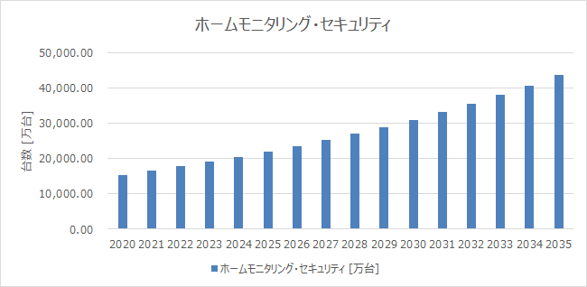
CAGR=7.1%
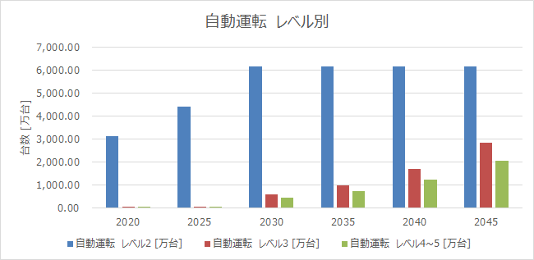

CAGR=34.7%

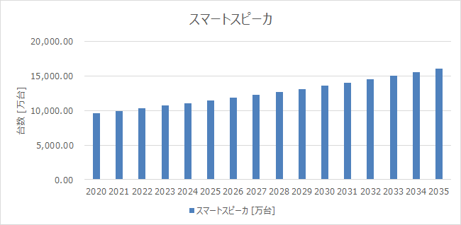
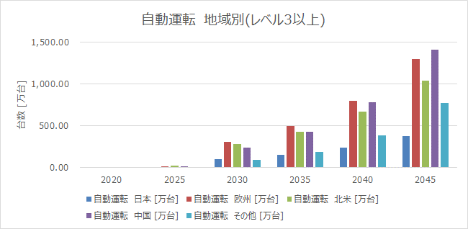
CAGR=29.4%
CAGR=3.5%

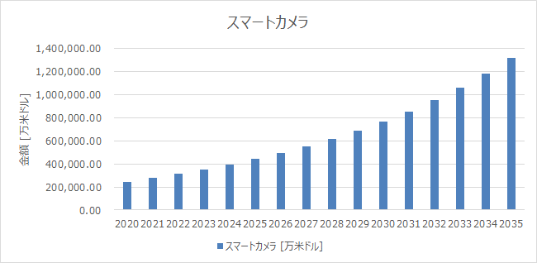
CAGR=11.6%

